PD
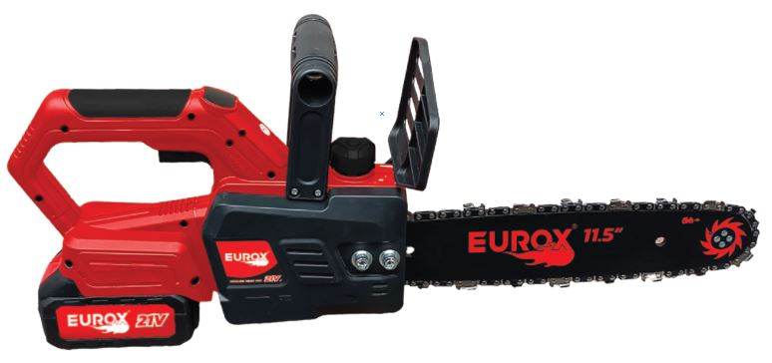
เลขที่ SKU : 05-004-655 วันที่ : 19/12/2023
1. ข้อมูลสินค้า |  |  |  | รูปสินค้า
ประเภท (กลุ่มหลัก) |  | ประเภท (กลุ่มรอง)
ชื่อภาษาไทย | เลื่อยโซ่ไร้สาย 21V. EUROX Z (set) | ชื่อภาษาอังกฤษ
รหัสสินค้า | 05-004-655 | Barcode | 8859007714494
สถานะสินค้า | M | รหัสทีมขาย
รุ่น (Model) | เลื่อยโซ่ | ยี่ห้อ
สีตัวสินค้า | ดำ- แดง | สีของบรรจุภัณฑ์ | ดำ
ทำจากวัสดุ | เหล็ก - พลาสติก | ประเทศผู้ผลิต | PRC

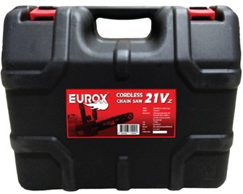
2. คุณสมบัติ
แบตเตอรี่ | 21 โวลต์ | บาร์โซ่ | 11.5 นิ้ว | รูปบรรจุภัณฑ์
กำลัง | 5 เมตร/วินาที

3. รายละเอียดบรรจุภัณฑ์
ขนาดสินค้า (ซม.) | 30.5x14.5x22.8 (ไม่รวมบรรจุภัณฑ์) | น้ำหนักสินค้า (กก.) | 2.65 (ไม่รวมบรรจุภัณฑ์)
ขนาดกล่อง 1 (ซม.) | 38x18x28.5 | ขนาดบรรจุ (กล่อง) | 1 SET
ขนาดกล่อง 2 (ซม.)
 |  | น้ำหนักรวมสินค้า (กก.) | 3.49
บาร์โค้ดกล่อง | 8859007714494 | ขนาดลัง (ซม.) | 58x40.3x38
ขนาดบรรจุ (ลัง) | 4 | น้ำหนักลังรวมสินค้า (กก.)
 |  |  |  | อุปกรณ์ภายในกล่อง
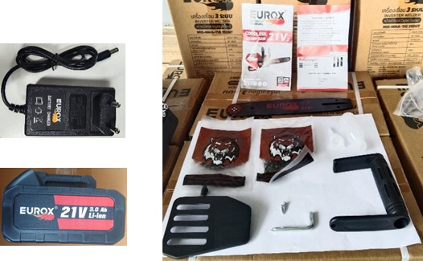
4. อุปกรณ์ภายในกล่อง
- ใบรับประกัน 6 เดือน - คู่มือการใช้งาน - มือจับ - ขวดเติมน้ำมัน - ประแจแอล - โซ่ 2 เส้น - บังใบ - บาร์โซ่ 11.5" - แบตเตอรี่ 1 ก้อน - สายชาร์จ

5. วิธีการใช้งาน
ใช้สำหรับเลื่อยไม้

6. จุดเด่น จุดขาย ของสินค้า
- ปรับความตึงของโซ่ได้ในคลิกเดียว - ฝาครอบป้องกันที่กว้างและหนา ด้านหน้าของที่จับ ปกป้องมือไม่ให้บาดเจ็บ - โซ่ชุบแข็งที่ทนทานต่อการสึก

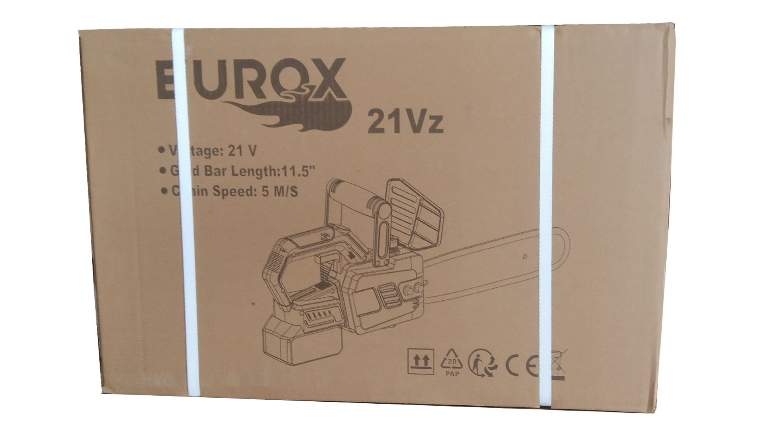
7. การรับประกัน |  |  |  | รูปลังสินค้า
ระยะเวลารับประกัน (เดือน) | 6 ระบุ
ประเภทการรับประกัน | เครื่องมือเกษตร
เงื่อนไขการรับประกัน | 1. บริษัทฯ จะบริการซ่อมและเปลี่ยนอะไหล่ โดยไม่คิดมูลค่าแก่สินค้าที่จัดจำหน่ายโดยบริษัทฯ ในกรณีที่ความเสียหายเกิดจากความผิดพลาดของโรงงานผู้ผลิต ภายในระยะเวลา 6 เดือน นับจากวันที่ซื้อ (ทั้งนี้ดูจากใบเสร็จรับเงินของทางร้านค้าที่สั่งซื้อและใบรับประกัน) 2. การรับประกันนี้ไม่รวมการชำรุดของวัสดุสิ้นเปลือง อุปกรณ์เสริม และของแถมในชุด 3. การรับประกันจะสิ้นสุดจากการใช้ผิดประเภท เช่น ถอด ซ่อม ดัดแปลง แก้ไขเปลียนสภาพไปจากเดิมโดยบุคคลภายนอก หรือการดูแลรักษาไม่ถูกต้องตามที่ระบุไว้ในคู่มือ 4. การรับประกันนี้ไม่รวมถึงค่าขนส่ง หากต้องการให้ บริษัทฯ บริการถึงที่จะมีค่าใช้จ่าย 5. ใบรับประกันนี้ใช้ได้เฉพาะเครื่องที่มีเบอร์เครื่องตรงกันเท่านั้น ไม่สามารถโอนให้ผู้อื่นได้ หากใบรับประกันหาย บริษัทฯ ขอสงวนสิทธิ์การไม่ออกใบรับประกันใหม่ในทุกกรณี

8. ข้อมูล สคบ.
ชื่อสินค้า | เลื่อยโซ่ไร้สาย 21V. EUROX Z (set)
ผลิตจากประเทศ | PRC
จัดจำหน่ายโดย | บริษัท คิงบางกอก อินเตอร์เทรด จำกัด
 | 541,543,545 ซอย 39/1 แขวงท่าแร้ง เขตบางเขน กรุงเทพมหานคร 10220
 | เลขประจำตัวผู้เสียภาษี: 0105545012035 สำนักงานใหญ่ | โทรศัพท์: 02-509-3850 | โทรสาร: 02-509-3856 |  |  | รูป Barcode
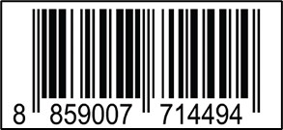
บรรจุ | 1 ตัว/กล่อง
วิธีการใช้ | ใช้สำหรับเลื่อยไม้
คำเตือน | ขณะใช้งานหรือเลิกใช้งาน ควรเก็บอุปกรณ์ให้พ้นมือเด็กเพื่อความปลอดภัย
ราคา | ระบุ ณ จุดขาย
วันที่ผลิต

9. ข้อควรระวัง
คำเตือน | ขณะใช้งานหรือเลิกใช้งาน ควรเก็บอุปกรณ์ให้พ้นมือเด็กเพื่อความปลอดภัย
ข้อแนะนำในการใช้งาน | ห้ามใช้งานผิดประเภท

MK

เลขที่ SKU : 05-004-655 วันที่ : 19/12/2023
1. ข้อมูลสินค้า |  |  |  |  |  | รูปสินค้าตัวจริง
ประเภท (กลุ่มหลัก) |  |  | ประเภท (กลุ่มรอง)
ชื่อภาษาไทย | เลื่อยโซ่ไร้สาย 21V. EUROX Z (set) |  | ชื่อภาษาอังกฤษ
รหัสสินค้า | 05-004-655 |  | Barcode | 8859007714494
สถานะสินค้า | M |  | รหัสทีมขาย
รุ่น (Model) | เลื่อยโซ่ |  | ยี่ห้อ
สีตัวสินค้า | ดำ- แดง |  | สีของบรรจุภัณฑ์ | ดำ
ทำจากวัสดุ | เหล็ก - พลาสติก |  | ประเทศผู้ผลิต | PRC

2. ราคาสินค้า
ราคาตั้ง | 5,090.00 บาท |  |  |  |  | รูปแพ็คเกจตัวจริง
ราคาปลีก | 3,790.00 บาท
ราคาส่ง (SEMI) | 3,032.00 บาท
ราคาส่ง (S1) | 2,941.00 บาท | จำนวน | 2 ตัว
ราคาส่ง (S2) | 2,882.00 บาท | จำนวน | 4 ตัว
ราคาส่ง (S3) | 2,738.00 บาท | จำนวน | 6 ตัว
ราคา (ผจก) | 0.00 บาท
ราคาปลีก MT | 3,790.00 บาท
ราคาส่ง MT | 3,032.00 บาท
ต้นทุนปัจจุบัน 1,412.92 บาท |  |  | ต้นทุก Lot ที่ผ่านมา 1,420.43 บาท
 |  |  |  |  |  | รูปอุปกรณ์ภายในกล่องตัวจริง
3. โปรโมชั่น
ราคาปลีก | 3,790.00 บาท | จำนวน | 1 ตัว | GP | 62.72%
ราคาพิเศษ 1 | 0 บาท | จำนวน | 0 ตัว | GP | 0.00%
ราคาพิเศษ 2 | 0 บาท | จำนวน | 0 ตัว | GP | 0.00%
ระยะเวลา | -
เป้าต่อเดือน
MT1 | 190 ตัว | MT2 | 12 ตัว | TT2 | 0 ตัว
ONL | 0 ตัว | OUL/TT1 | 0 ตัว
สถานะใหม่ | -
หมายเหตุการจัดโปร | - |  |  |  |  | ใบโปร/ใบขาย

4. ช่องทางการขายสินค้า
ช่องทางขาย
MT1 | [ ] | MT2 | [ ] | TT2 | [ ]
OUL/TT1 | [ ] | ONL | [ ]
ช่องทางลูกค้า
MT | [ ] | SEMI | [ ] | T2-T3 | [ ]
TN | [ ] | ONL | [ ] | TV | [ ]
อื่นๆ | [ ] ระบุ

5. VDO Utility
ไม่มีข้อมูล

